Tabelle1
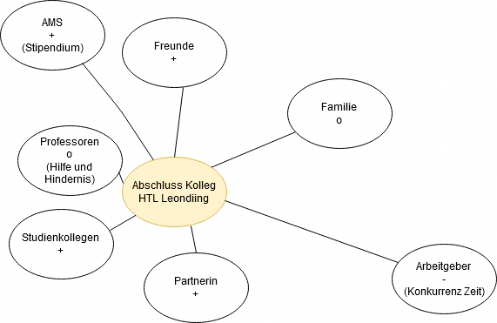
Projekt Abschluss Kolleg
Umfeldanalyse:
Einflussgröße | Sachlich/ Sozial | Einfluss auf Projekt hoch, mittel, gering | Einstellung zum Projekt (falls soziale Einflussgröße) (positiv, negativ, neutral)
Familie | sozial | gering | o
Freunde | sozial | mittel | +
Partnerin | sozial | hoch | +
Professoren | sozial | hoch | o
Studienkollegen | sozial | hoch | +
Arbeitgeber | sozial | gering | -
AMS | sozial | gering | +
Studienmaterialien | sachlich | hoch
Mein PC | sachlich | hoch
Wohnnung | sachlich | hoch
Essen | sachlich | hoch
Elektrizität | sachlich | hoch
Zeit | sachlich | hoch
DnD | sachlich | gering
Lernstrategie | sachlich | hoch
Internet | sachlich | hoch
Gesundheit | sachlich | hoch
Öffentlicher Transport | sachlich | mittel - hoch im Winter

Soziale Umfeldanalyse:

